FREIGABE
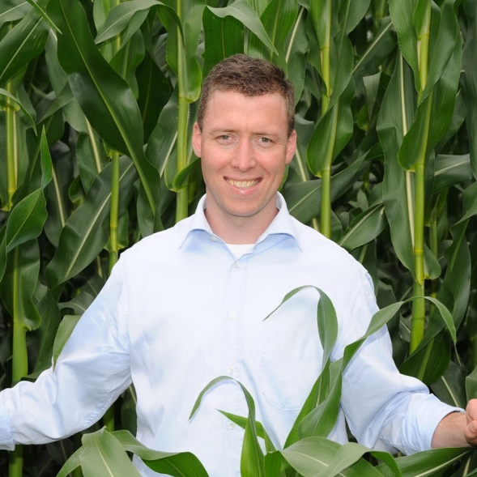
Hallo, du kannst SOFORT starten, wenn du Deinen Freischalt-Code aus Feld C4 in das Feld C5 einträgst. Viel Erfolg! Dein Rainer Möller

Dein Freischalt-Code lautet: | 5544
Code bitte hier eintragen >>> | 44354
Nutzung endet am: | Bitte richtigen Code eintragen!
Wenn der Freischalt-Code stimmt, wird die Laufzeit angezeigt und du kannst in den anderen Tabellenblättern "loslegen" und ALLE Berechnungen durchführen.

Möchtest du das Excel-Tool länger nutzen?
Aktions-Angebot sichern (Hier klicken!) - nur begrenzte Zeit verfügbar
Hier geht's zu unserer Facebook-Seite
Hier geht's zu den beliebtesten Youtube-Videos
Erzähle befreundeten Landwirten und Beratern davon, damit auch diese profitieren!
...

Betriebsübersicht
 | Teil 1 - Betriebsgewinn + Cashflow: So "funktioniert" Dein Milchviehbetrieb!
 | Da Kosten + Milchpreise (starken) Schwankungen unterliegen, sollten bei der "Analyse" mehrere Jahre berücksichtigt werden.
 | GUV - Unterhalt Gebäude Vorrate | Fixe Kosten | Variable Kosten | GUV - Ertrag |  | Fixe + variable Kosten inklusive Verlust (rot) bzw. Gewinn (grün) |  |  |  | Milchmenge pro Jahr | 1.691 Mio. kg
 | Unterhalt Gebäude + Bodenverbesserung | 500 € |  | Kuhzahl | 161 |  |  |  |  | Eigenland | 60.0 ha
 | AfA Gebäude + ZA | 41,000 € |  | Milchleistung abgeliefert/Jahr | 10,500 kg |  |  |  |  | Pachtfläche | 35.0 ha
 | Allgemeine Betriebsversicherung | 17,500 € |  | Ø-Milchpreis | 31.6 Cent |  |  |  |  | Milchleistung je ha | 17,795 kg
 | Betriebssteuern, Abgaben | 2,500 € |  | Milcherlös | 534,198 €
 | Sonstiger Allgem. Aufwand | 12,750 € |  | Sonst. Ertrag Rindvieh | 32,000 €
 | Strom, Wasser |  | 28,000 € | Sonst. Ertrag Ackerbau | 10,500 €
 | Summe Gebäude: | 32,750 € | 28,000 € | Sonst. Ertrag +/- Bestandsveränd. | 33,500 €
 | Pachten, Miete | 11,500 € |  | Prämie/Zulagen + Zuschüsse | 33,000 €
 | Zinsen | 56,000 € |  | Umsatz | 643,198 €
 | Ziel: So wenige/günstige Gebäude/Flächen wie möglich. Wichtig: hohe Leistung + effizientes Arbeiten
 | GUV - Arbeitserledigung | Fixe Kosten | Variable Kosten | Umsatz | 643,198 €
 | Löhne, Sozial-abgaben, BG | 42,750 € |  | - variable Kosten | 412,000 €
 | Unterhaltung Maschinen + PKW | 38,000 € |  | Deckungsbeitrag: | 231,198 € | für Diagramm | NUR Kosten
 | AfA Maschinen | 78,750 € |  |  |  | Gewinn | 0 € | grün
 | Lohnarbeit + Maschinenmiete |  | 45,000 € |  |  | Verlust | 28,552 € | rot
 | Treibstoffe |  | 26,000 € | - Fixkosten | 259,750 € | Fixkosten | 231,198 € | grau
 | Summe Arbeitserledigung: | 159,500 € | 71,000 € | = Betriebsgewinn | -28,552 € | Variable Kosten | 412,000 € | grau
 | Ziel: Effiziente Arbeitserledigung! Optimale Mischung aus Eigen- + Fremdmechanisierung
 | GUV - Spezialausgaben | Fixe Kosten | Variable Kosten | Hier siehst du die bereinigte Eigenkapitalbildung: |  | Cashflow 3
 | Spezialaufwand aus GUV | Tierzukauf | 31,000 € | Betriebsgewinn | -28,552 € | = bereinigte Eigenkapitalbildung |  | -91,802 €
 |  | Futtermittel | 192,500 € | + außerbetriebliches Einkommen | 1,750 € | + Abschreibung |  | 119,750 €
 |  | Tierhaltung: Sonst. Spezialaufwand | 58,500 € | - Privataufwand inkl. Steuern | 65,000 € | - Tilgung |  | 80,000 € | < | Fremdkapital | 2,100,000 €
 |  | Pflanzenbau | 31,000 € | = bereinigte Eigenkapitalbildung | -91,802 € | = Cashflow 3 |  | -52,052 € | < | Fremdkapital je ha Eigenland | 35,000 €
 |  | Nebenbetriebe + Dienstleistungen | Oben eintragen: Arbeitserledigung |  |  |  |  |  | < | Fremdkapital pro kg Milch | 1.2 Cent
 |  | Sonstiger Materialaufwand | Oben: 1. Strom + Wasser 2. Treibstoffe | Notwendiger Milchpreis zur Deckung der anfallenden Zahlungen:
 |  | Bestandsver. Roh-, Hilfs-, Betriebsstoffe | 0 € | 34.7 Cent
 | Summe Spezialausgaben: | 0 € | 313,000 €

>>> | Summe: | 259,750 € | 412,000 € | Cashflow 3 zeigt - nach Zahlung des Kapitaldienst - wie viel Geld zum Investieren maximal pro Jahr übrig bleibt.
>>> | = "Vollkosten" | 671,750 €

 | © Möller Agrarmarketing
 | Diese Datei ist urheberrechtlich geschützt.

 | Die variablen Kosten musst du "decken", um einen Deckungsbeitrag zu erzielen, der die Fixkosten "deckt"! Wenn der Deckungsbeitrag größer ist als die Fixkosten, erzielst du einen Betriebsgewinn! Dein Gewinn ist u.a. notwendig, damit auch Deine kalkulatorischen Kosten, z.B. Deine Arbeitszeit + Dein unternehmerisches Risiko entlohnt werden. Schau Dir das Tabellenblatt mit den Faktorkosten an, um zu sehen, wie viel du für Deine Arbeit, Eigenland und das investierte Eigenkapital verdienst ...

